Sheet1
申込期限：１０月６日（金）まで（変更またはキャンセルは１０日（火）まで）その後は、お受けできません。

のみ記入してください。 | 都道府県 |  |  | 氏名 |  |  |  | 携帯番号

 | 領収書 | ※氏名と違う場合 のみ、記入下さい。 |  | （宛名）

 |  | メニュー |  |  | 価格(税込) |  | 個数 |  | 金額
 |  | ➀洋風幕の内弁当（お茶付き） |  |  | 750 |  |  |  |  | 0
 |  | （烏龍茶・緑茶・ほうじ茶） |  |  |  | 円 |  | 個 |  |  | 円
 |  | ➁幕の内弁当A（お茶付き） |  |  | 800 |  |  |  |  | 0
 |  | （烏龍茶・緑茶・ほうじ茶） |  |  |  | 円 |  | 個 |  |  | 円
 |  | ③鮭幕の内弁当（お茶付き） |  |  | 800 |  |  |  |  | 0
 |  | （烏龍茶・緑茶・ほうじ茶） |  |  |  | 円 |  | 個 |  |  | 円
 |  | ④幕の内弁当B（お茶付き） |  |  | 800 |  |  |  |  | 0
 |  | （烏龍茶・緑茶・ほうじ茶） |  |  |  | 円 |  | 個 |  |  | 円
 |  | ※お茶をお選び下さい。 |  |  |  |  |  |  |  | 0
 |  | 記載ない場合は烏龍茶になります。 |  |  |  | 合計 |  |  |  |  | 円
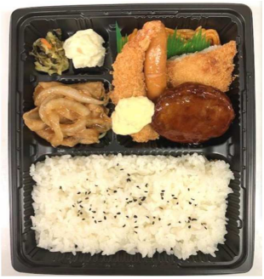
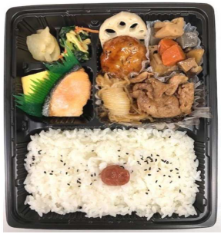
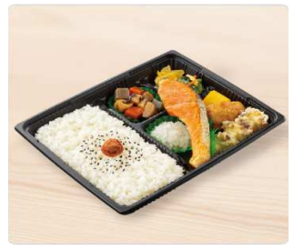
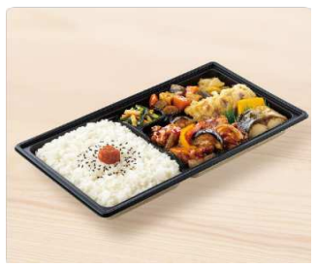

➀洋風幕の内弁当 |  |  | ➁幕の内弁当A |  |  |  | ③鮭幕の内弁当 |  |  |  | ④幕の内弁当B

その他： | お支払いは、１日目受付にてお願い致します。（お釣りの無いようご用意ください。）
 | ゴミは指定の場所に、１３時までにお出しください。※指定場所以外には捨てないようにお願い致します。

